CARACTERIZACION DEL PROCESO
 |  |  | Procedimiento: Atención al Ciudadano | Código: CAR-ATC-01 | 

 |  |  |  | Versión: 02
 |  |  | Proceso: Gestión de Calidad | Fecha: 26/12/2025
 |  |  |  | Página 1 de 2
Alcance: | Inicia con la caracterizacion de los ciudadanos, identificacion de sus necesidades, especificaciones y requisitos del servicio, y su divulgacion; incluye la admnistracion del sistema de peticiones, quejas, reclamos, sugerencias y denuncias en la entidad a travez de los diferentes canales de atencon y participacion en la implementacion de la estrategia de participacion ciudadana y la promocion de cultura de servicio, finaliza con el analis del comportamiento de los indicadores y la propuesta de acciones para la mejora en la atencion a los ciudadanos.
Lider de Proceso: | DIRECTOR ADMNISTRATIVO

Proveedor | Entradas | PHVA | Actividades | Salidas | Clientes o grupos de valor
● Ciudadania, Entidades Públicas y Privadas (gobierno nacional, DAFP, programa nacional de servicio al ciudadano, gremios entre otros) | ● Normatividad tecnicas y que la entidad considere importantes para cumplimento al proceso. ● Planeación Estratégica ●Necesidades del ciudadano en cuanto a la presentacion de los srvicios (requerimientos orientacion y/o informacion P.Q.R.S.D) | P | Definir Estrategias para la atencion a la ciudadania. | ● Manuales e instructivos Formatos herramientas procedimientos. ●Caracterizacion al ciudadano ●Normograma ●Plan de transparecncia y etica publica ●Mapa de riesgo | ● Ciudadania, entidades publicas y privadas (gobierno nacional, DAFP, programa nacional de servicio a ciudadano), clientes externos e internos entes de control.
● Ciudadania, Entidades Públicas y Privadas (gobierno nacional, DAFP, programa nacional de servicio al ciudadano, gremios entre otros) | ● Solicitudes presenciales, escritas, telefonicas, vrituales. ● Atencion presenciales, escritas telefonicas, virtuales, informes, de las dependencias. ● Reportes generados por sistema de gestion documental de la entidad y el pisami . | H | Orientar al ciudadano y atender requerimientos con la relacion a la informacion de tramites y servicios que se ofrecen a traves de la entidad. | ● Informe seguimiento PQR. ●Informe gerencial anual ● encuestas satisfacicion al ciudadano anual. | ● Ciudadania, entidades publicas y privadas (gobierno nacional, DAFP, programa nacional de servicio a ciudadano), clientes externos e internos entes de control.
● Ciudadania, Entidades Públicas y Privadas (gobierno nacional, DAFP, programa nacional de servicio al ciudadano, gremios entre otros) | ● Indicadores ● Lineamientos ● Plan de Accion ●Plan de Transparencia ●Informe de atencion a Peticiones, Quejas y Reclamos. ● Plan mejormaiento | V | Medir el desempeño del proceso mediante el reporte de indicadores de gestion y actividades de seguimiento. | ● informes ● Mapas de riesgos ● seguimiento y evaluacion | ● Ciudadania, entidades publicas y privadas (gobierno nacional, DAFP, programa nacional de servicio a ciudadano), clientes externos e internos entes de control.
● Ciudadania, Entidades Públicas y Privadas (gobierno nacional, DAFP, programa nacional de servicio al ciudadano, gremios entre otros) | ●Informe de auditorias externas ●Resultados de la evaluacion de indicadores y metas del proceso ●Informes de auditorias interas ● Oportunidades de mejora identificadas para el proceso. | A | Generar mejorar a partir del anlisis de los resultados de la evaluacion del proceso | ● Planes de mejoramiento implementados, | ● Ciudadania, entidades publicas y privadas (gobierno nacional, DAFP, programa nacional de servicio a ciudadano), clientes externos e internos entes de control.

RECURSOS
Tecnología, infraestructura, equipos |  | Humanos |  | Financieros
● sotware basico (Microsoft Office) y siscafe para la operación del proceso. • Área física con las condiciones apropiadas para el desarrollo de las actividades. • Área física condiciones ergonomicas para el trabajo del personal. |  | ● Personal de planta asigando ala dependencia responsable del proceso, segun la resolucion de planta de personal vigente. • Contratistas de prestación de servicios y/o apoyoa la gestión, según la necesidad de la entidad. |  | ● Presupuesto parala operación del proceso.

Normatividad y/o requisitos que aplican para el proceso
Requisitos del cliente

Requisitos MIPG |  |  | Requisitos legales y reglamentarios
dimension: Direccionamiento Estrategico y Planeacion. dimension: Gestion con valores para resultados. |  |  | ver Normogramas del Proceso.
Requisitos del cliente
• Pertinente • Viables • Oportuno • Claro •Legal •Idoneo |  |  | Completo Útil Cumple requisitos
Puntos de control |  | Políticas de operación |  | Riesgos asociados al proceso
• Ver puntos de control en los procedimientos del proceso y en el mapa de riesgos admnistrativos. |  | • El proceso de gestion del servicio y atencion al ciudadno cuenta con personal capacitado y comprometido que mediante la aplicación de estrategias permtien el mejoramiento continuo de nivel de satisfaccion del ciudadano. Se propendera por la inclusion de la calidad del servcio en cada una de las areas de la entidad, lo cual permitira un aumento en el nivel de calidad que preste los servidores publicos de la entidad. • Es responmsabilidad de cada unidad admnistrativa el dar respuesta a los ciudadnos en los terminos establecidos por la ley de la aencon al ciudadno el dar directrices del proceso y realizar el respectivo segumiento. • Los termnis de clasifacion, direccionamiento y termnos de respuesta del tipo docuemtnl clasificado como derecho de peticion estan estipulados los tramites internos del derecho de peticion de la entidad y en el procedimiento de recepcion y tramites de PQRS. |  | Ver Mapa de Riesgos del Proceso

Documentos |  |  |  | Registros
Ver documentación y registros en el link https://transmusical.gov.co/ y en el listado maestro de documentos |  |  |  | Ver documentación y registros en el link https://transmusical.gov.co/ y en el listado maestro de documentos

Parámetros de Seguimiento y Medición (Ver Matriz De Indicadores)
Código |  | Nombre del Indicador |  | Tipo
 |  | oportunidad de respuestas a PQRS |  | EFICACIA

Control de Cambios
Versión |  | Vigente desde |  | Descripción del cambio

Ruta de aprobación
Elaboró |  | Revisó |  | Aprobó
Cargo |  | Cargo |  | Cargo
La versión oficial y controlada de este documento se encuentra disponible exclusivamente en la plataforma institucional del Sistema de Gestión de Calidad. Toda copia o impresión se considera un documento no controlado.

PROCESO
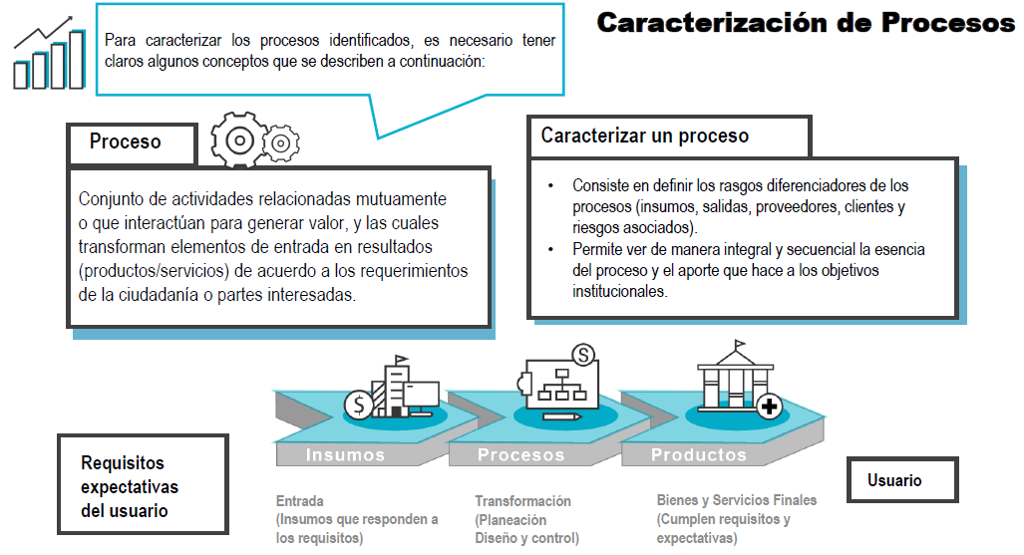

OBJETIVO
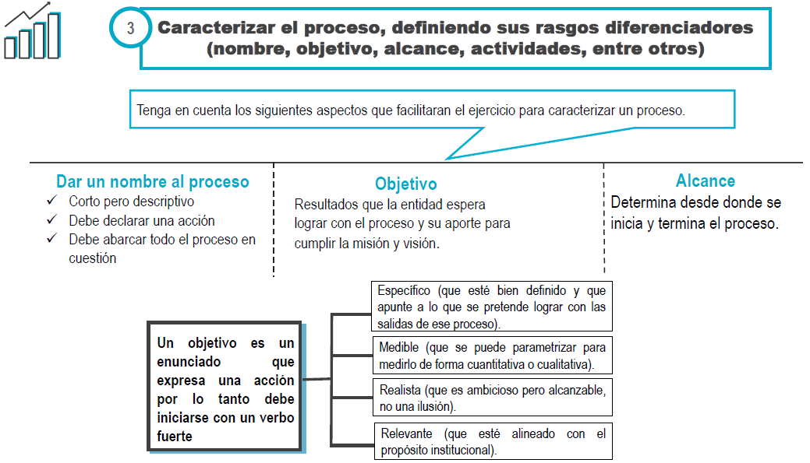

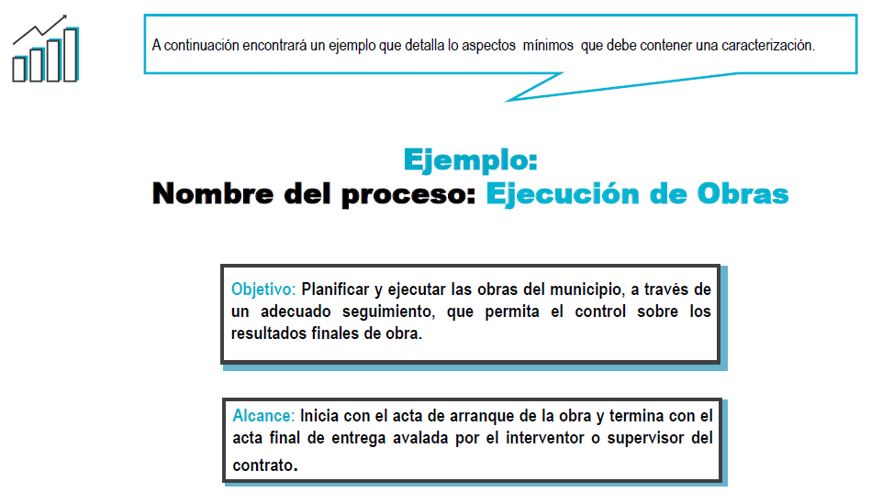

ACTIVIDADES CLAVE
